Chi tiết địa chất
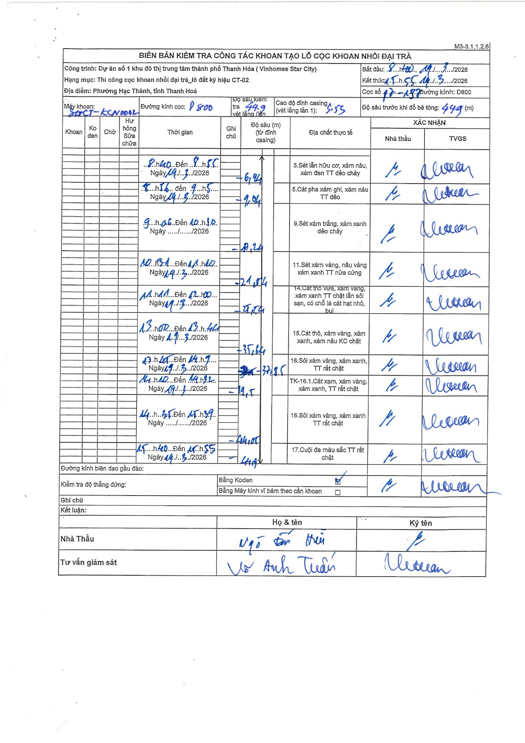
Dự án | Star City Thanh Hóa
Hạng mục | Thi công cọc khoan nhồi, tường vây cho các hạng mục_Lô CT-02
Tên bộ phận | Thi công cọc khoan nhồi
Số hiệu cọc | CT-02
Tên Máy khoan | SGC-KCN0002
Đường kính | D800
Bắt đầu thi công | 08:40 14/03/2026
Kết thúc thi công | 15:55 14/03/2026

Địa chất TT | Đường kính | Mô tả lớp thiết kế | Từ (h) | Đến (h) | Cao độ từ | Cao độ đến | T.Gian (h) | Dài (m) | V (m/h) | Ghi chú
1 | D800 | Sét lẫn hữu cơ, xám nâu, xám đen TT dẻo chảy | 08:00 14/03/2026 | 08:55 14/03/2026 | -0.53 | -6.94 | 0.92 | 6.41 | 6.99
2 | D800 | Cát pha xám ghi, xám nâu TT dẻo | 08:56 14/03/2026 | 09:55 14/03/2026 | -6.94 | -9.04 | 0.98 | 2.1 | 2.14
3 | D800 | Sét xám trắng, xám xanh dẻo chảy | 09:06 14/03/2026 | 10:30 14/03/2026 | -9.04 | -13.24 | 1.4 | 4.2 | 3
4 | D800 | Sét xám vàng, nâu vàng xám xanh TT nửa cứng | 10:31 14/03/2026 | 11:20 14/03/2026 | -13.24 | -21.54 | 0.82 | 8.3 | 10.16
5 | D800 | Cát thô vừa, xám vàng, xám xanh TT chặt lẫn sỏi, có chỗ là cát hạt nhỏ, bụi | 11:21 14/03/2026 | 12:00 14/03/2026 | -21.54 | -29.74 | 0.65 | 8.2 | 12.62
6 | D800 | Cát thô, xám vàng, xám xanh, xám nâu KC chặt | 13:00 14/03/2026 | 13:46 14/03/2026 | -29.74 | -35.64 | 0.77 | 5.9 | 7.7
7 | D800 | Sỏi xám vàng, xám xanh, TT rất chặt | 13:47 14/03/2026 | 14:09 14/03/2026 | -35.64 | -37.85 | 0.37 | 2.21 | 6.03
8 | D800 | TK-16.1.Cát xạm, xám vàng, xám xanh, TT rất chặt | 14:10 14/03/2026 | 14:42 14/03/2026 | -37.85 | -39.5 | 0.53 | 1.65 | 3.09
9 | D800 | Sỏi xám vàng, xám xanh TT rất chặt | 14:43 14/03/2026 | 15:39 14/03/2026 | -39.5 | -44.05 | 0.93 | 4.55 | 4.87
10 | D800 | Cuội đa màu sắc TT rất chặt | 15:40 14/03/2026 | 16:55 14/03/2026 | -44.05 | -44.9 | 1.25 | 0.85 | 0.68

ẢNH BIÊN BẢN GỐC

